配货表
221122 |  | 221122白色 |  |  |  |  |  | 221122黑色
 | 尺码 | S | M | L | XL | XXL | XXXL | S | M | L | XL | XXL | XXXL | 合计
 | 合计 |  |  |  |  |  |  |  |  |  |  |  |  | 0
 | 剩余 | -71 | -63 | -69 | -68 | -67 | -67 | -68 | -66 | -60 | -71 | -64 | -70 | -804
 |  |  |  |  |  |  |  |  |  |  |  |  |  |  | 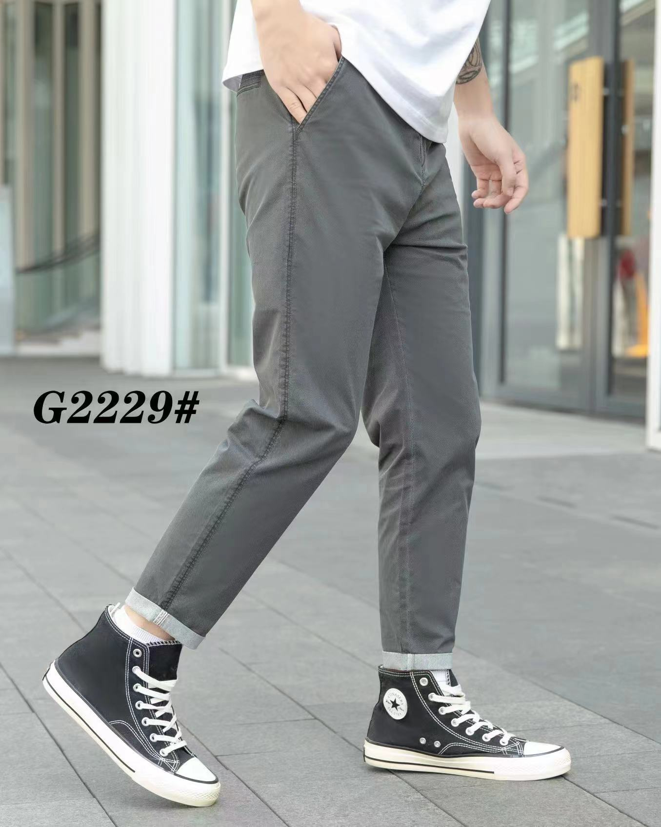

A1 | 兴义一 | 2 | 2 | 3 | 2 | 1 | 2 | 1 | 1 | 2 | 1 | 1 | 2 | 20
 | 铜仁 | 1 | 1 | 3 | 1 | 3 | 3 | 3 | 1 | 1 | 3 | 3 | 2 | 25
A2 | 新华路 | 3 | 1 | 3 | 2 | 3 | 3 | 2 | 2 | 1 | 2 | 1 | 2 | 25
 | 兴义二 | 1 | 2 | 2 | 2 | 3 | 2 | 3 | 3 | 1 | 3 | 2 | 2 | 26
 | 德江 | 2 | 3 | 1 | 3 | 1 | 2 | 3 | 3 | 3 | 1 | 1 | 1 | 24
 | 花二 | 2 | 2 | 3 | 1 | 1 | 2 | 1 | 3 | 2 | 1 | 1 | 3 | 22
B | 安龙一 | 1 | 1 | 1 | 2 | 1 | 2 | 2 | 3 | 3 | 1 | 1 | 3 | 21
 | 普定 | 2 | 1 | 1 | 2 | 2 | 1 | 2 | 1 | 1 | 3 | 1 | 3 | 20
 | 金阳一 | 1 | 3 | 1 | 1 | 2 | 3 | 3 | 1 | 3 | 3 | 2 | 3 | 26
C1 | 昌明 | 1 | 2 | 2 | 1 | 1 | 1 | 3 | 1 | 2 | 3 | 3 | 2 | 22
 | 兴仁三 | 2 | 2 | 2 | 2 | 2 | 3 | 1 | 2 | 2 | 2 | 2 | 1 | 23
 | 兴仁二 | 3 | 1 | 3 | 1 | 3 | 1 | 1 | 1 | 3 | 1 | 2 | 1 | 21
 | 东路 | 1 | 2 | 1 | 1 | 3 | 2 | 3 | 2 | 3 | 2 | 1 | 2 | 23
 | 花果园 | 2 | 3 | 1 | 1 | 3 | 1 | 1 | 3 | 1 | 3 | 1 | 3 | 23
 | 中华路 | 1 | 2 | 2 | 3 | 2 | 3 | 2 | 2 | 2 | 3 | 3 | 1 | 26
C2 | 福泉 | 3 | 3 | 3 | 2 | 3 | 3 | 1 | 3 | 3 | 1 | 2 | 2 | 29
 | 站街 | 3 | 3 | 1 | 2 | 1 | 2 | 2 | 1 | 2 | 2 | 3 | 2 | 24
 | 龙广 | 3 | 2 | 2 | 2 | 2 | 3 | 3 | 1 | 1 | 1 | 3 | 3 | 26
 | 牛场 | 2 | 2 | 3 | 2 | 1 | 3 | 3 | 1 | 2 | 1 | 2 | 2 | 24
 | 顶效 | 3 | 1 | 1 | 1 | 3 | 3 | 3 | 1 | 1 | 1 | 1 | 3 | 22
 | 者相 | 3 | 2 | 3 | 3 | 3 | 1 | 3 | 1 | 1 | 3 | 3 | 2 | 28
 | 贞丰 | 1 | 2 | 3 | 3 | 1 | 2 | 1 | 3 | 2 | 3 | 3 | 2 | 26
 | 大山 | 2 | 3 | 2 | 1 | 2 | 2 | 1 | 2 | 1 | 3 | 1 | 3 | 23
C3 | 扎佐 | 3 | 1 | 2 | 3 | 3 | 2 | 3 | 2 | 1 | 2 | 1 | 1 | 24
 | 小河 | 1 | 1 | 1 | 2 | 1 | 2 | 2 | 1 | 1 | 2 | 1 | 3 | 18
 | 安龙二 | 3 | 1 | 3 | 3 | 2 | 3 | 1 | 3 | 3 | 1 | 3 | 1 | 27
 | 卫城 | 1 | 3 | 2 | 2 | 2 | 1 | 2 | 2 | 2 | 2 | 2 | 3 | 24
 | 安顺 | 2 | 1 | 3 | 3 | 1 | 1 | 2 | 3 | 1 | 2 | 2 | 2 | 23
 | 兴仁一 | 2 | 1 | 3 | 2 | 2 | 1 | 1 | 2 | 2 | 3 | 3 | 3 | 25
 | 花一 | 3 | 3 | 3 | 3 | 3 | 1 | 2 | 2 | 1 | 2 | 2 | 1 | 26
 | 南白 | 3 | 2 | 1 | 3 | 2 | 1 | 1 | 3 | 1 | 2 | 1 | 2 | 22
D | 翁安二 | 3 | 2 | 2 | 3 | 1 | 1 | 1 | 2 | 3 | 3 | 2 | 1 | 24
 | 榕江 | 3 | 1 | 1 | 1 | 2 | 2 | 3 | 3 | 1 | 2 | 2 | 1 | 22
 | 正安 | 2 | 1 | 1 | 2 | 1 | 2 | 2 | 1 | 1 | 3 | 2 | 2 | 20

